ダッシュボード
集計期間: | 2024-01-01 | 〜 | 2024-12-31 | (受注見込み日） |  |  |  |  |  |  | 2024-01-18

サマリー
プロダクト別実績
予算 |  | 売上見込み |  | 売上
¥95,000 |  | ¥13,600 |  | ¥8,000
千円 |  | 千円 |  | 千円
 |  | 達成見込み率 | 14.3% | 達成率 | 8.4%
(千円)
予算 | ¥95,000
売上見込み | ¥13,600
売上 | ¥8,000

担当者別予実
 | 予算(千円) | 売上
田中 太郎 | ¥20,000 | ¥3,000,000
山田 花子 | ¥15,000 | ¥1,000,000
鈴木 健太 | ¥15,000 | ¥0
佐藤 美香 | ¥10,000 | ¥0
小林 雅子 | ¥10,000 | ¥0
渡辺 浩司 | ¥5,000 | ¥0
伊藤 千智 | ¥5,000 | ¥0
加藤 一郎 | ¥5,000 | ¥3,000,000
中村 真理子 | ¥5,000 | ¥1,000,000
斎藤 悠太 | ¥5,000 | ¥0
0 |  | ¥0
0 |  | ¥0
0 |  | ¥0

プロダクト別集計表
プロダクト名 |  |  |  |  | 商談数 | 商談中 | 受注見込み | 売上見込み | 進捗率 | 受注数 | 受注率 | 売上
サービスA |  |  |  |  | 14 | 12 | 9 | ¥11,200,000 | 64% | 5 | 35.7% | ¥7,000,000
サービスB |  |  |  |  | 5 | 4 | 3 | ¥2,400,000 | 60% | 1 | 20.0% | ¥1,000,000
サービスC |  |  |  |  | 5 | 2 | 0 | ¥0 | 0% | 0 | 0.0% | ¥0

合計 |  |  |  |  | 24 | 18 | 12 | ¥13,600,000 | 50% | 6 | 25.0% | ¥8,000,000

担当者別集計表
担当者名 |  | 予算(千円) | 商談数 | 商談中 | 見積もり | 受注見込み | 進捗率 | 売上見込み | 受注数 | 達成率 |  | 売上
田中 太郎 |  | ¥20,000 | 3 | 2 | ¥4,000,000 | 2 | 66.7% | ¥3,000,000 | 2 | 15.0% |  | ¥3,000,000
山田 花子 |  | ¥15,000 | 5 | 3 | ¥4,000,000 | 2 | 30.0% | ¥1,500,000 | 1 | 6.7% |  | ¥1,000,000
鈴木 健太 |  | ¥15,000 | 2 | 0 | ¥2,000,000 | 0 | 0.0% | ¥0 | 0 | 0.0% |  | ¥0
佐藤 美香 |  | ¥10,000 | 3 | 3 | ¥1,000,000 | 1 | 30.0% | ¥500,000 | 0 | 0.0% |  | ¥0
小林 雅子 |  | ¥10,000 | 1 | 0 | ¥2,000,000 | 0 | 0.0% | ¥0 | 0 | 0.0% |  | ¥0
渡辺 浩司 |  | ¥5,000 | 2 | 2 | ¥3,000,000 | 2 | 90.0% | ¥2,700,000 | 0 | 0.0% |  | ¥0
伊藤 千智 |  | ¥5,000 | 2 | 2 | ¥2,000,000 | 1 | 50.0% | ¥1,000,000 | 0 | 0.0% |  | ¥0
加藤 一郎 |  | ¥5,000 | 2 | 2 | ¥3,000,000 | 2 | 100.0% | ¥3,000,000 | 2 | 60.0% |  | ¥3,000,000
中村 真理子 |  | ¥5,000 | 2 | 2 | ¥2,000,000 | 2 | 95.0% | ¥1,900,000 | 1 | 20.0% |  | ¥1,000,000
斎藤 悠太 |  | ¥5,000 | 2 | 2 | ¥0 | 0 | 20.0% | ¥0 | 0 | 0.0% |  | ¥0
0 |  |  | 0 | 0 | ¥0 | 0 |  | ¥0 | 0 |  |  | ¥0
0 |  |  | 0 | 0 | ¥0 | 0 |  | ¥0 | 0 |  |  | ¥0
0 |  |  | 0 | 0 | ¥0 | 0 |  | ¥0 | 0 |  |  | ¥0
合計 |  | ¥95,000 | 24 | 18 | ¥23,000,000 | 12 | 48.2% | ¥13,600,000 | 6 | 10.2% |  | ¥8,000,000

タスクリスト期日順10件
完or未完 | 期限 | 曜日 | 担当者 | 見込み客・取引先 | ステータス | タスク
未完 | 2024-10-15 | 火 | 山田 花子 | ●●●合同会社 | 進行中 | 予算作成進捗確認
未完 | 2024-11-20 | 水 | 鈴木 健太 | 株式会社■■■ | 準備中 | 見積もり送付
未完 | 2024-12-15 | 日 | 佐藤 美香 | 株式会社□□□システム | 保留 | 提案書類レビュー
未完 | 2024-12-29 | 日 | 田中 太郎 | 株式会社■■■ | 進行中 | 社内稟議進捗確認

説明
 |  | 顧客管理・商談管理テンプレート

▼シートの説明
ダッシュボード |  | 全体像を把握する目的。定義した期間について、各シートのデータを集計している
商談管理 |  | 案件ごとの進捗、担当者、金額を管理する目的
タスク管理 |  | 部門内、チーム内でタスクを共有する目的。担当者別にやるべきことを記録
見込み客・取引先マスタ |  | 顧客管理が目的。契約している、していないにかかわらず、全ての見込み客・取引先をこのシートに、重複が無いように入力。このシートは商談管理シートやタスク管理の参照元となる
担当者マスタ |  | 自社の担当者名の管理が目的。このシートは商談管理シートやタスク管理の参照元となる

▼集計期間設定
ダッシュボードシートの集計期間のセルに、集計期間を入力してください。商談管理シートの「受注見込み日」がこの期間に合致するものがダッシュボードに集計されます。

▼担当者別予算設定
ダッシュボードシートの担当者隣の「予算（千円）」セルに目標を入力してください。
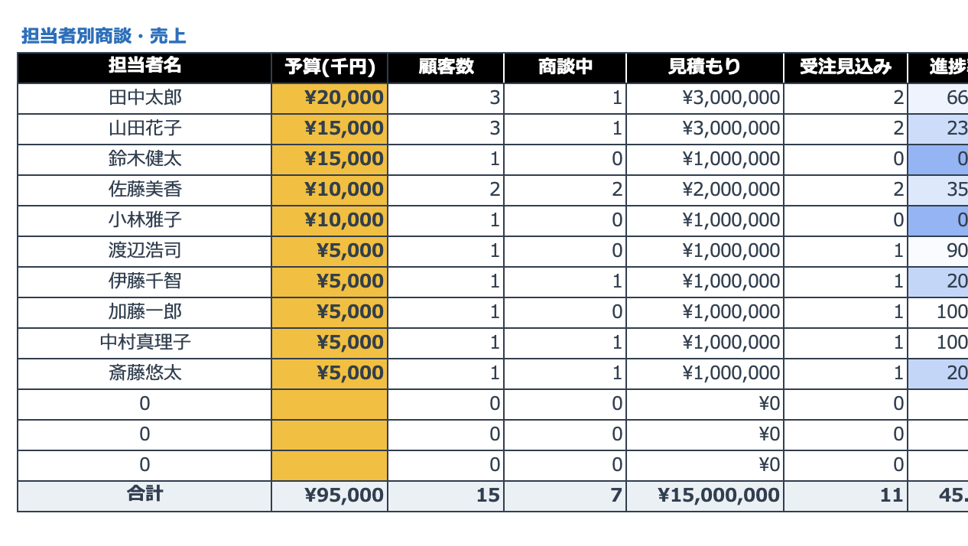

▼見込み客・取引先マスタの定義
・分類 | 取引先 | 過去に何らかの契約を交わした取引先
 | 見込み客 | 商談に至っていないリード
 | 商談中 | 商談に至ったリード
 | 失注 | 契約に至らないことが確定したリード

・ランク | A | 取引歴5年以上。年間売上高が1,000万円以上、またはその規模が見込まれる見込み客。
 | B | 取引歴3年以上。年間売上高が1,000万円以上、またはその規模が見込まれる見込み客。
 | C | 年間売上高が100万円以上、またはその規模が見込まれる見込み客。
 | D | A~C以外。

